操作説明
《ポチ勤用集計テンプレート説明》 |  |  |  | 時給アルバイト・直行・直帰なし版v1.2 |  | 2016・1・26更新

■シートの説明

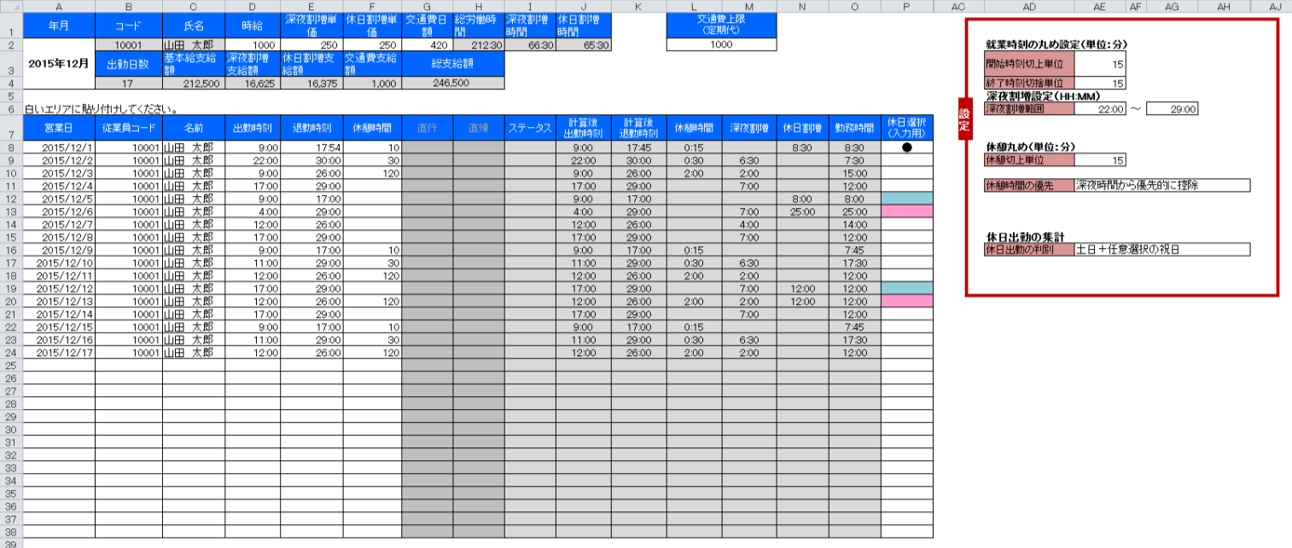

①まず最初に設定をしましょう。
そしてそれをテンプレートとして保存しましょう。

②従業員毎の時給を登録しましょう。

③データを貼り付けるのはここです。（白いエリア）
貼り付けた瞬間に計算が終了します。

■設定について

丸めと呼ばれる、切り上げ、切り捨ての設定です。

出勤時刻（開始時刻）の丸めは切り上げ設定のみ、退勤時刻（終了時刻）の丸めは切り捨て設定のみが
設定可能です。

 | 開始時刻切上単位を15分で設定した場合の計算例
 | 出勤打刻データ | 計算後の出勤時刻
 | 8:45:00 | 8:45:00
 | 8:46:00 | 9:00:00
 | 9:00:00 | 9:00:00
 | 9:01:00 | 9:15:00

 | 終了時刻切捨単位を15分で設定した場合の計算例
 | 退勤打刻データ | 計算後の退勤時刻
 | 16:59:00 | 16:45:00
 | 17:00:00 | 17:00:00
 | 17:01:00 | 17:00:00
 | 17:14:00 | 17:00:00

尚、1分で設定した場合、打刻データ＝計算後時刻となりますので、丸め処理は行われません。

深夜時間帯に時給が割り増しになる場合に、その時間帯を設定します。
24時以降の表記を25:00のようにしている点にご注意ください。

深夜割増の計算機能を使用しない場合においても、時刻は設定してください。
深夜割増時給の単価を0円で登録しておけば、深夜割増は給与に計算されません。

休憩の切り上げ単位の設定です。休憩の場合、出勤・退勤と違い、時間の長さに対しての丸め処理となります。

 | 休憩時間丸めを15分で設定した場合の計算例
 | 休憩時間データ | 計算後の退勤時刻
 | 0 | 0
 | 1 | 15
 | 15 | 15
 | 16 | 30

深夜割増の時給時間帯と、通常の時給時間帯のどちらを優先して休憩時間の控除を行うかを設定可能です。

例） | 出勤 17:00 | ※丸めは全て1分を想定
 | 退勤 22:45
 | 休憩 60分
 | 選択肢 |  | 全体の勤務時間 |  | 深夜割増の時間
 | 時間が長いほうから優先的に控除 |  | 5:45:00 |  | 0:45:00
 | 普通時間から控除 |  | 5:45:00 |  | 0:45:00
 | 深夜時間から控除 |  | 5:45:00 |  | 0
（60進法表記）

休日出勤により、時給が割増になる場合に設定します。

土日だけでしたら、EXCELは自動計算できるのですが、祝日はEXCELで自動取得することはできません。
そのため、祝日は手動にて都度登録します。

「土日＋任意選択の祝日」を選択した場合のは、土日は自動で休日として判定します。それ以外の祝日を水色の列に登録します。
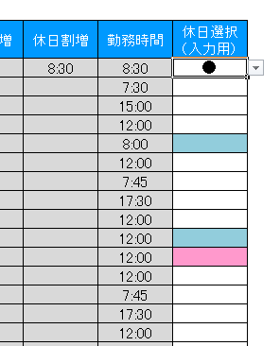

「全て任意選択」を選択した場合には、土日を問わず●印のある勤務しか休日出勤として計算しません。

■時給設定について

白いセルが入力可能な箇所です。

 | 年月 | 自分で入力してください。

 | 時給 | 通常時給です。（割増のない時給）

 | 深夜割増単価 | 深夜割増時給の割増分だけ入力してください。 深夜時間帯の時給ではありませんのでご注意を。 金額入力です。

 | 休日割増単価 | 休日割増時給の割増分だけ入力してください。 休日の時給ではありませんのでご注意を。 金額入力です。
 |  | 休日の深夜の勤務は、休日と深夜のそれぞれの割増分が加算されるようになっていますのでご安心ください。

 | 交通費日額 | 往復の交通費（日額）を登録します。

 | 交通費上限 | 入力は任意です。入力した場合は、日額交通費の合計金額と、交通費上限金額の大きいほうを交通費支給金額として採用します。

■データの貼り付け

 | PochikinのCSVデータの名前の部分を見て、同じ人のデータ全てをコピーして集計シートへ貼り付けます。

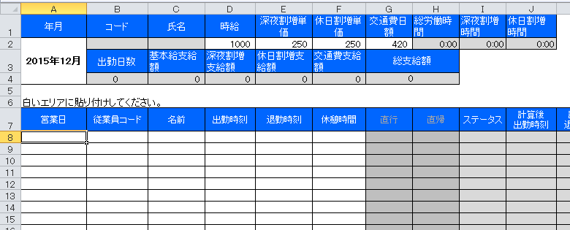

このセルにフォーカスを合わせて貼り付けてください。

■シートの保護、カスタマイズについて
シートの保護がかけてあります。
パスワードは「pochikin」です。

ご自由にカスタマイズしていただいて結構です。

集計シート
年月 | コード | 氏名 | 時給 | 深夜割増単価 | 休日割増単価 | 交通費日額 | 総労働時間 | 深夜割増時間 | 休日割増時間 |  | 交通費上限 （定期代）
2015-12-01 |  |  | 1000 | 250 | 250 | 420 | 0:00:00 | 0:00:00 | 0:00:00 |  | 10000 |  |  |  |  | 就業時刻の丸め設定（単位：分）
 | 出勤日数 | 基本給支給額 | 深夜割増支給額 | 休日割増支給額 | 交通費支給額 | 総支給額 |  |  |  |  |  |  |  |  |  | 開始時刻切上単位 | 15
 | 0 | 0 | 0 | 0 | 0 | 0 |  |  |  |  |  |  |  |  |  | 終了時刻切捨単位 | 15
設定
 |  |  |  |  |  |  |  |  |  |  |  |  |  |  |  | 深夜割増設定（HH:MM）
白いエリアに貼り付けしてください。 |  |  |  |  |  |  |  |  |  |  |  |  |  |  |  | 深夜割増範囲 | 22:00:00 | ～ | 29:00:00
営業日 | 従業員コード | 名前 | 出勤時刻 | 退勤時刻 | 休憩時間 | 直行 | 直帰 | ステータス | 計算後 出勤時刻 | 計算後 退勤時刻 | 休憩時間 | 深夜割増 | 休日割増 | 勤務時間 | 休日選択 （入力用）
 |  |  |  |  |  |  |  |  |  |  | 0:00:00 |  |  |  |  | 休憩丸め（単位：分）
 |  |  |  |  |  |  |  |  |  |  | 0:00:00 |  |  |  |  | 休憩切上単位 | 15
 |  |  |  |  |  |  |  |  |  |  | 0:00:00
 |  |  |  |  |  |  |  |  |  |  | 0:00:00 |  |  |  |  | 休憩時間の優先 | 深夜時間から優先的に控除
 |  |  |  |  |  |  |  |  |  |  | 0:00:00
 |  |  |  |  |  |  |  |  |  |  | 0:00:00
 |  |  |  |  |  |  |  |  |  |  | 0:00:00
 |  |  |  |  |  |  |  |  |  |  | 0:00:00 |  |  |  |  | 休日出勤の集計
 |  |  |  |  |  |  |  |  |  |  | 0:00:00 |  |  |  |  | 休日出勤の判別 | 土日＋任意選択の祝日
 |  |  |  |  |  |  |  |  |  |  | 0:00:00
 |  |  |  |  |  |  |  |  |  |  | 0:00:00
 |  |  |  |  |  |  |  |  |  |  | 0:00:00
 |  |  |  |  |  |  |  |  |  |  | 0:00:00
 |  |  |  |  |  |  |  |  |  |  | 0:00:00
 |  |  |  |  |  |  |  |  |  |  | 0:00:00
 |  |  |  |  |  |  |  |  |  |  | 0:00:00
 |  |  |  |  |  |  |  |  |  |  | 0:00:00
 |  |  |  |  |  |  |  |  |  |  | 0:00:00
 |  |  |  |  |  |  |  |  |  |  | 0:00:00
 |  |  |  |  |  |  |  |  |  |  | 0:00:00
 |  |  |  |  |  |  |  |  |  |  | 0:00:00
 |  |  |  |  |  |  |  |  |  |  | 0:00:00
 |  |  |  |  |  |  |  |  |  |  | 0:00:00
 |  |  |  |  |  |  |  |  |  |  | 0:00:00
 |  |  |  |  |  |  |  |  |  |  | 0:00:00
 |  |  |  |  |  |  |  |  |  |  | 0:00:00
 |  |  |  |  |  |  |  |  |  |  | 0:00:00
 |  |  |  |  |  |  |  |  |  |  | 0:00:00
 |  |  |  |  |  |  |  |  |  |  | 0:00:00
 |  |  |  |  |  |  |  |  |  |  | 0:00:00
 |  |  |  |  |  |  |  |  |  |  | 0:00:00

